第1次
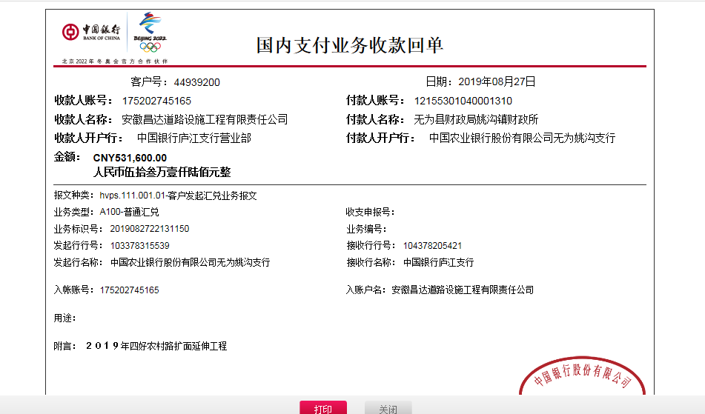
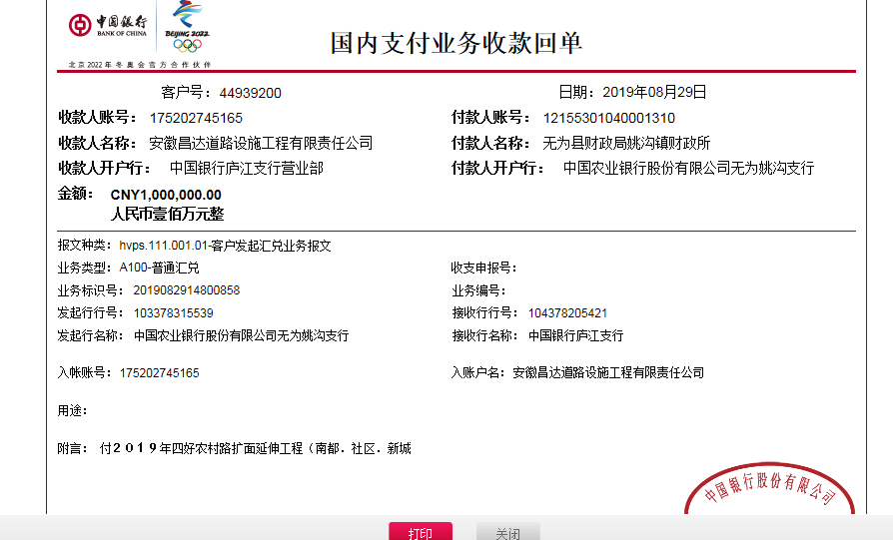
工程款支付证书
工程名称 |  | 无为县姚沟镇2019年四好农村路扩面延伸工程-南都村,姚沟社区,新城村,飞雁村 |  |  |  |  | 建设单位 |  | 无为县姚沟镇人民政府 |  |  |  | ERP编号 |  | 11083 | 档案编号 |  | 2019013
合同金额 |  | 4,120,484.07 |  |  | 中标时间 | 2019-03-15 | 已提供工程资料 |  | 中标通知书、施工合同、投资协议 |  |  |  | 保存地址 |  | 庐江 | 责任单位 |  | 第十大区安徽省
决算金额 |  |  |  |  | 决算时间 |  | 项目部印章 |  | 无 |  |  |  | 施工人 |  | 夏超15505657777 | 区域责任人 | 施迎东 | 省办负责人 | 施迎东
序号 | 经营填写 |  |  |  |  | 工程填写 | 经营填写 |  |  | 财务填写 | 经营、工程、质安填写 |  | 区域负责人 |  | 申请部门填写财务核对 |  |  | 本次支付 金额 | 剩余款项
 | 到款情况 |  |  |  |  |  | 暂列金 |  |  | 代缴税金 | 其他扣款 |  | 预留款 |  | 成本票
 | 日期 | 工程款金额 | 周转金金额 | 到款银行 | 到款账户 | 完成进度 | 比例 | 金额 | 备注 | 金额 | 金额 | 备注 | 金额 | 备注 | 供货单位 | 合同额 | 成本票额
1 | 2019-08-06 | 500000.00 |  | 中行 | 175202745165 |  | 2.5% | 12,500.00 |  | 4988 | 3,000.00 | 建造师暂用费1500/月，工期60天 |  |  | 芜湖超勇机械租赁有限公司 | 50,000.00 | 50,000.00 | 29,012.00
 |  |  |  |  |  |  |  |  |  |  | 500.00 | 外经证 |  |  | 芜湖超勇机械租赁有限公司 | 100,000.00 | 100,000.00 | 100,000.00
 |  |  |  |  |  |  |  |  |  |  |  |  |  |  | 芜湖富超建筑劳务有限公司 | 300,000.00 | 150,000.00 | 150,000.00
 |  |  |  |  |  |  |  |  |  |  |  |  |  |  | 芜湖曹汉商贸有限公司 | 120,000.00 | 120,000.00 | 120,000.00
 |  |  |  |  |  |  |  |  |  |  |  |  |  |  | 芜湖超易商贸有限公司 | 80,000.00 | 80,000.00 | 80,000.00
2 | 2019-08-27 | 531600.00 |  | 中行 | 175202745165 |  | 2.5% | 38,290.00 |  | 14581 |  |  | 30,914 |  | 芜湖富超建筑劳务有限公司 | 310,000.00 | 460,000.00 | 460,000.00
 | 2019-08-29 | 1000000.00 |  | 中行 | 175202745165 |  |  |  |  |  |  |  |  |  | 芜湖超勇机械租赁有限公司 | 153,000.00 | 153,000.00 | 69,215.00
 |  |  |  |  |  |  |  |  |  |  |  |  |  |  | 芜湖超勇机械租赁有限公司 | 298,600.00 | 298,600.00 | 298,600.00
 |  |  |  |  |  |  |  |  |  |  |  |  |  |  | 南陵县月琴建材经营部 | 185,900.00 | 185,900.00 | 185900.00
 |  |  |  |  |  |  |  |  |  |  |  |  |  |  | 南陵县月琴建材经营部 | 434,100.00 | 434,100.00 | 434100.00
合计 |  | 2031600 | 0.00 |  |  |  | - | 50,790.00 |  | 19,569.00 | 3,500.00 | - | 30,914.00 | - | - |  |  | 1,926,827.00 | 0.00
本次结算、支付明细 |  | 应支付金额 |  |  | 1447815.00 |  | 本次支付金额 |  |  |  |  | 小写 | 1,447,815.00
 |  | 已支付金额 |  |  | 0.00 |  |  |  |  |  |  | 大写 | 壹佰肆拾肆万柒仟捌佰壹拾伍元整

第二次
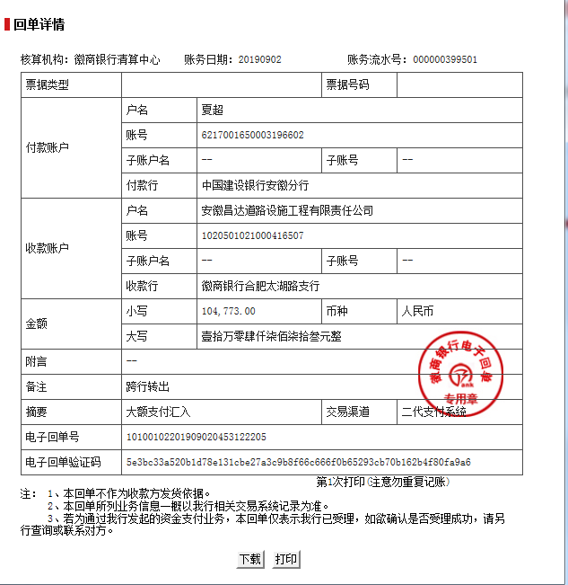
工程款支付证书
工程名称 |  | 无为县姚沟镇2019年四好农村路扩面延伸工程-南都村,姚沟社区,新城村,飞雁村 |  |  |  |  | 建设单位 |  | 无为县姚沟镇人民政府 |  |  |  | ERP编号 |  | 11083 | 档案编号 |  | 2019013
合同金额 |  | 4,120,484.07 |  |  | 中标时间 | 2019-03-15 | 已提供工程资料 |  | 中标通知书、施工合同、投资协议 |  |  |  | 保存地址 |  | 庐江 | 责任单位 |  | 第十大区安徽省
决算金额 |  |  |  |  | 决算时间 |  | 项目部印章 |  | 无 |  |  |  | 施工人 |  | 夏超15505657777 | 区域责任人 | 施迎东 | 省办负责人 | 施迎东
序号 | 经营填写 |  |  |  |  | 工程填写 | 经营填写 |  |  | 财务填写 | 经营、工程、质安填写 |  | 区域负责人 |  | 申请部门填写财务核对 |  |  | 本次支付 金额 | 剩余款项
 | 到款情况 |  |  |  |  |  | 暂列金 |  |  | 代缴税金 | 其他扣款 |  | 预留款 |  | 成本票
 | 日期 | 工程款金额 | 周转金金额 | 到款银行 | 到款账户 | 完成进度 | 比例 | 金额 | 备注 | 金额 | 金额 | 备注 | 金额 | 备注 | 供货单位 | 合同额 | 成本票额
1 | 2019-08-06 | 500000.00 |  | 中行 | 175202745165 |  | 2.5% | 12,500.00 |  | 4988 | 3,000.00 | 建造师暂用费1500/月，工期60天 |  |  | 芜湖超勇机械租赁有限公司 | 50,000.00 | 50,000.00 | 29,012.00
 |  |  |  |  |  |  |  |  |  |  | 500.00 | 外经证 |  |  | 芜湖超勇机械租赁有限公司 | 100,000.00 | 100,000.00 | 100,000.00
 |  |  |  |  |  |  |  |  |  |  |  |  |  |  | 芜湖富超建筑劳务有限公司 | 300,000.00 | 150,000.00 | 150,000.00
 |  |  |  |  |  |  |  |  |  |  |  |  |  |  | 芜湖曹汉商贸有限公司 | 120,000.00 | 120,000.00 | 120,000.00
 |  |  |  |  |  |  |  |  |  |  |  |  |  |  | 芜湖超易商贸有限公司 | 80,000.00 | 80,000.00 | 80,000.00
2 | 2019-08-27 | 531600.00 |  | 中行 | 175202745165 |  | 2.5% | 38,290.00 |  | 14581 |  |  | 30,914 |  | 芜湖富超建筑劳务有限公司 | 310,000.00 | 460,000.00 | 460,000.00
 | 2019-08-29 | 1000000.00 |  | 中行 | 175202745165 |  |  |  |  |  |  |  |  |  | 芜湖超勇机械租赁有限公司 | 153,000.00 | 153,000.00 | 69,215.00
 |  |  |  |  |  |  |  |  |  |  |  |  |  |  | 芜湖超勇机械租赁有限公司 | 298,600.00 | 298,600.00 | 298,600.00
 |  |  |  |  |  |  |  |  |  |  |  |  |  |  | 南陵县月琴建材经营部 | 185,900.00 | 185,900.00 | 185900.00
 |  |  |  |  |  |  |  |  |  |  |  |  |  |  | 南陵县月琴建材经营部 | 434,100.00 | 434,100.00 | 434100.00
3 | 2019-09-02 |  | 104773.00 | 徽行 | 1020501021000416507 |  |  |  |  |  |  |  |  |  | 芜湖超勇机械租赁有限公司 |  |  | 104773.00
合计 |  | 2031600 | 104773.00 |  |  |  | - | 50,790.00 |  | 19,569.00 | 3,500.00 | - | 30,914.00 | - | - |  |  | 2,031,600.00 | 0.00
本次结算、支付明细 |  | 应支付金额 |  |  | 104773.00 |  | 本次支付金额 |  |  |  |  | 小写 | 104,773.00
 |  | 已支付金额 |  |  | 0.00 |  |  |  |  |  |  | 大写 | 壹拾万零肆仟柒佰柒拾叁元整

第三次
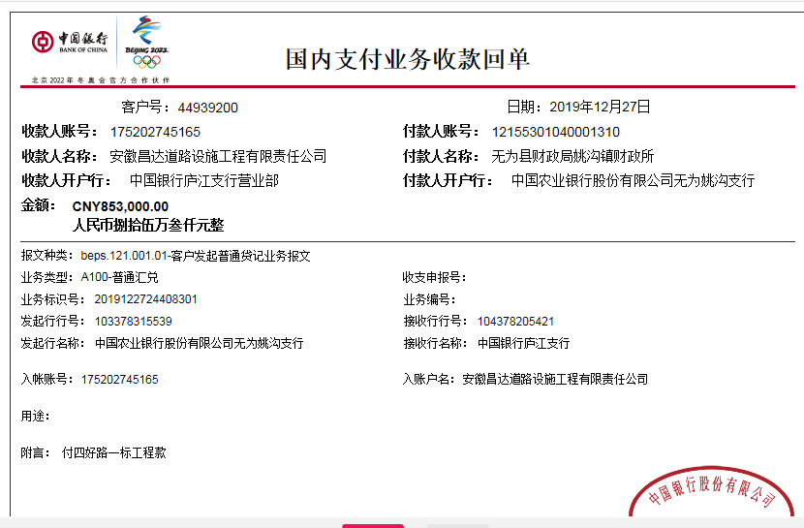
工程款支付证书
工程名称 |  | 无为县姚沟镇2019年四好农村路扩面延伸工程-南都村,姚沟社区,新城村,飞雁村 |  |  |  |  | 建设单位 |  | 无为县姚沟镇人民政府 |  |  |  | ERP编号 |  | 11083 | 档案编号 |  | 2019013
合同金额 |  | 4,120,484.07 |  |  | 中标时间 | 2019-03-15 | 已提供工程资料 |  | 中标通知书、施工合同、投资协议 |  |  |  | 保存地址 |  | 庐江 | 责任单位 |  | 第十大区安徽省
决算金额 |  |  |  |  | 决算时间 |  | 项目部印章 |  | 无 |  |  |  | 施工人 |  | 夏超15505657777 | 区域责任人 | 施迎东 | 省办负责人 | 施迎东
序号 | 经营填写 |  |  |  |  | 工程填写 | 经营填写 |  |  | 财务填写 | 经营、工程、质安填写 |  | 区域负责人 |  | 申请部门填写财务核对 |  |  | 本次支付 金额 | 剩余款项
 | 到款情况 |  |  |  |  |  | 暂列金 |  |  | 代缴税金 | 其他扣款 |  | 预留款 |  | 成本票
 | 日期 | 工程款金额 | 周转金金额 | 到款银行 | 到款账户 | 完成进度 | 比例 | 金额 | 备注 | 金额 | 金额 | 备注 | 金额 | 备注 | 供货单位 | 合同额 | 成本票额
1 | 2019-08-06 | 500000.00 |  | 中行 | 175202745165 |  | 2.5% | 12,500.00 |  | 4988 | 3,000.00 | 建造师暂用费1500/月，工期60天 |  |  | 芜湖超勇机械租赁有限公司 | 50,000.00 | 50,000.00 | 29,012.00
 |  |  |  |  |  |  |  |  |  |  | 500.00 | 7.23外经证 |  |  | 芜湖超勇机械租赁有限公司 | 100,000.00 | 100,000.00 | 100,000.00
 |  |  |  |  |  |  |  |  |  |  |  |  |  |  | 芜湖富超建筑劳务有限公司 | 300,000.00 | 150,000.00 | 150,000.00
 |  |  |  |  |  |  |  |  |  |  |  |  |  |  | 芜湖曹汉商贸有限公司 | 120,000.00 | 120,000.00 | 120,000.00
 |  |  |  |  |  |  |  |  |  |  |  |  |  |  | 芜湖超易商贸有限公司 | 80,000.00 | 80,000.00 | 80,000.00
2 | 2019-08-27 | 531600.00 |  | 中行 | 175202745165 |  | 2.5% | 38,290.00 |  | 14581 |  |  | 30,914 |  | 芜湖富超建筑劳务有限公司 | 310,000.00 | 460,000.00 | 460,000.00
 | 2019-08-29 | 1000000.00 |  | 中行 | 175202745165 |  |  |  |  |  |  |  |  |  | 芜湖超勇机械租赁有限公司 | 153,000.00 | 153,000.00 | 69,215.00
 |  |  |  |  |  |  |  |  |  |  |  |  |  |  | 芜湖超勇机械租赁有限公司 | 298,600.00 | 298,600.00 | 298,600.00
 |  |  |  |  |  |  |  |  |  |  |  |  |  |  | 南陵县月琴建材经营部 | 185,900.00 | 185,900.00 | 185900.00
 |  |  |  |  |  |  |  |  |  |  |  |  |  |  | 南陵县月琴建材经营部 | 434,100.00 | 434,100.00 | 434100.00
3 | 2019-09-02 |  | 104773.00 | 徽行 | 1020501021000416507 |  |  |  |  |  |  |  |  |  | 芜湖超勇机械租赁有限公司 |  |  | 104773.00
4 | 2019-12-27 | 853000.00 |  | 中行 | 175202745165 |  | 2.5% | 52,223.00 | 管理费全部扣除 | 8,530.00 | 500.00 | 2019.9.5外经证 | -30,914.00 | 退回 | 芜湖超勇机械租赁有限公司 | 85,000.00 | 85,000.00 | 54311.00
 |  |  |  |  |  |  |  |  |  |  | 350.00 | 转账费 |  |  | 芜湖超勇机械租赁有限公司 | 162,000.00 | 162,000.00 | 162000.00
 |  |  |  |  |  |  |  |  |  |  |  |  |  |  | 芜湖富超建筑劳务有限公司 | 256,000.00 | 256,000.00 | 256000.00
 |  |  |  |  |  |  |  |  |  |  |  |  |  |  | 繁昌县银桥物资商贸有限公司 | 350,000.00 | 350,000.00 | 350000.00
合计 |  | 2884600 | 104773.00 |  |  |  | - | 103,013.00 |  | 28,099.00 | 4,350.00 | - | 0.00 | - | - |  |  | 2,853,911.00 | 0.00
本次结算、支付明细 |  | 应支付金额 |  |  | 822311.00 |  | 本次支付金额 |  |  |  |  | 小写 | 822,311.00
 |  | 已支付金额 |  |  | 0.00 |  |  |  |  |  |  | 大写 | 捌拾贰万贰仟叁佰壹拾壹元整

第四次
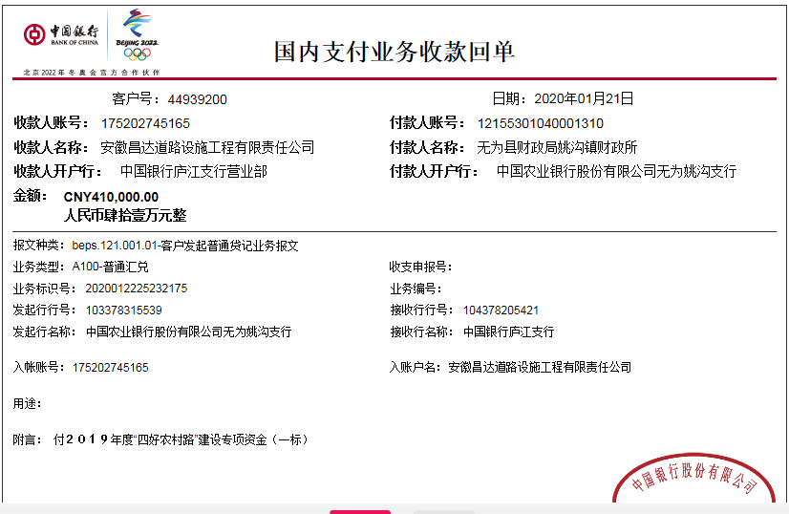
工程款支付证书
工程名称 |  | 无为县姚沟镇2019年四好农村路扩面延伸工程-南都村,姚沟社区,新城村,飞雁村 |  |  |  |  | 建设单位 |  | 无为县姚沟镇人民政府 |  |  |  | ERP编号 |  | 11083 | 档案编号 |  | 2019013
合同金额 |  | 4,120,484.07 |  |  | 中标时间 | 2019-03-15 | 已提供工程资料 |  | 中标通知书、施工合同、投资协议 |  |  |  | 保存地址 |  | 庐江 | 责任单位 |  | 第十大区安徽省
决算金额 |  |  |  |  | 决算时间 |  | 项目部印章 |  | 无 |  |  |  | 施工人 |  | 夏超15505657777 | 区域责任人 | 施迎东 | 省办负责人 | 施迎东
序号 | 经营填写 |  |  |  |  | 工程填写 | 经营填写 |  |  | 财务填写 | 经营、工程、质安填写 |  | 区域负责人 |  | 申请部门填写财务核对 |  |  | 本次支付 金额 | 剩余款项
 | 到款情况 |  |  |  |  |  | 暂列金 |  |  | 代缴税金 | 其他扣款 |  | 预留款 |  | 成本票
 | 日期 | 工程款金额 | 周转金金额 | 到款银行 | 到款账户 | 完成进度 | 比例 | 金额 | 备注 | 金额 | 金额 | 备注 | 金额 | 备注 | 供货单位 | 合同额 | 成本票额
1 | 2019-08-06 | 500000.00 |  | 中行 | 175202745165 |  | 2.5% | 12,500.00 |  | 4988 | 3,000.00 | 建造师暂用费1500/月，工期60天 |  |  | 芜湖超勇机械租赁有限公司 | 50,000.00 | 50,000.00 | 29,012.00
 |  |  |  |  |  |  |  |  |  |  | 500.00 | 7.23外经证 |  |  | 芜湖超勇机械租赁有限公司 | 100,000.00 | 100,000.00 | 100,000.00
 |  |  |  |  |  |  |  |  |  |  |  |  |  |  | 芜湖富超建筑劳务有限公司 | 300,000.00 | 150,000.00 | 150,000.00
 |  |  |  |  |  |  |  |  |  |  |  |  |  |  | 芜湖曹汉商贸有限公司 | 120,000.00 | 120,000.00 | 120,000.00
 |  |  |  |  |  |  |  |  |  |  |  |  |  |  | 芜湖超易商贸有限公司 | 80,000.00 | 80,000.00 | 80,000.00
2 | 2019-08-27 | 531600.00 |  | 中行 | 175202745165 |  | 2.5% | 38,290.00 |  | 14581 |  |  | 30,914 |  | 芜湖富超建筑劳务有限公司 | 310,000.00 | 460,000.00 | 460,000.00
 | 2019-08-29 | 1000000.00 |  | 中行 | 175202745165 |  |  |  |  |  |  |  |  |  | 芜湖超勇机械租赁有限公司 | 153,000.00 | 153,000.00 | 69,215.00
 |  |  |  |  |  |  |  |  |  |  |  |  |  |  | 芜湖超勇机械租赁有限公司 | 298,600.00 | 298,600.00 | 298,600.00
 |  |  |  |  |  |  |  |  |  |  |  |  |  |  | 南陵县月琴建材经营部 | 185,900.00 | 185,900.00 | 185900.00
 |  |  |  |  |  |  |  |  |  |  |  |  |  |  | 南陵县月琴建材经营部 | 434,100.00 | 434,100.00 | 434100.00
3 | 2019-09-02 |  | 104773.00 | 徽行 | 1020501021000416507 |  |  |  |  |  |  |  |  |  | 芜湖超勇机械租赁有限公司 |  |  | 104773.00
4 | 2019-12-27 | 853000.00 |  | 中行 | 175202745165 |  | 2.5% | 52,223.00 | 管理费全部扣除 | 8,530.00 | 500.00 | 2019.9.5外经证 | -30,914.00 | 退回 | 芜湖超勇机械租赁有限公司 | 85,000.00 | 85,000.00 | 54311.00
 |  |  |  |  |  |  |  |  |  |  | 350.00 | 转账费 |  |  | 芜湖超勇机械租赁有限公司 | 162,000.00 | 162,000.00 | 162000.00
 |  |  |  |  |  |  |  |  |  |  |  |  |  |  | 芜湖富超建筑劳务有限公司 | 256,000.00 | 256,000.00 | 256000.00
 |  |  |  |  |  |  |  |  |  |  |  |  |  |  | 繁昌县银桥物资商贸有限公司 | 350,000.00 | 350,000.00 | 350000.00
5 | 2020-01-22 | 410000.00 |  | 中行 | 175202745165 |  |  | 0.00 |  | 4,100.00 | 300.00 | 转账费 |  |  | 芜湖超勇机械租赁有限公司-机械租赁 开户行：徽商银行芜湖无为支行 账号：2230 1844 4211 0000 02 | 41,000.00 | 41,000.00 | 41000.00
 |  |  |  |  |  |  |  |  |  |  |  |  |  |  | 芜湖超勇机械租赁有限公司-石子 开户行：徽商银行芜湖无为支行 账号：2230 1844 4211 0000 02 | 76,000.00 | 76,000.00 | 71600.00
 |  |  |  |  |  |  |  |  |  |  |  |  |  |  | 芜湖超易商贸有限公司-水泥 开户行：建行无为支行 账号：3405 0177 7208 0987 7777 | 170,000.00 | 170,000.00 | 170000.00
 |  |  |  |  |  |  |  |  |  |  |  |  |  |  | 芜湖富超建筑劳务有限公司-劳务 开户行：中国农业银行无为县支行三市处 账号：1215 5601 0400 0484 6 | 123,000.00 | 123,000.00 | 123000.00
合计 |  | 3294600 | 104773.00 |  |  |  | - | 103,013.00 |  | 32,199.00 | 4,650.00 | - | 0.00 | - | - |  |  | 3,259,511.00 | 0.00
本次结算、支付明细 |  | 应支付金额 |  |  | 405600.00 |  | 本次支付金额 |  |  |  |  | 小写 | 405,600.00
 |  | 已支付金额 |  |  | 0.00 |  |  |  |  |  |  | 大写 | 肆拾万零伍仟陆佰元整

第五次
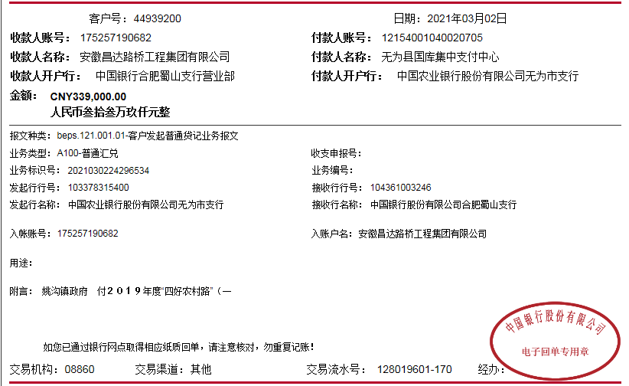
工程款支付证书
工程名称 |  | 无为县姚沟镇2019年四好农村路扩面延伸工程-南都村,姚沟社区,新城村,飞雁村 |  |  |  |  | 建设单位 |  | 无为县姚沟镇人民政府 |  |  |  | ERP编号 |  | 11083 | 档案编号 |  | 2019013
合同金额 |  | 4,120,484.07 |  |  | 中标时间 | 2019-03-15 | 已提供工程资料 |  | 中标通知书、施工合同、投资协议、交工证书 |  |  |  | 保存地址 |  | 庐江 | 责任单位 |  | 第十大区安徽省
决算金额 |  |  |  |  | 决算时间 |  | 项目部印章 |  | 无 |  |  |  | 施工人 |  | 夏超15505657777 | 区域责任人 | 施迎东 | 省办负责人 | 施迎东
序号 | 经营填写 |  |  |  |  | 工程填写 | 经营填写 |  |  | 财务填写 | 经营、工程、质安填写 |  | 区域负责人 |  | 申请部门填写财务核对 |  |  | 本次支付 金额 | 剩余款项
 | 到款情况 |  |  |  |  |  | 暂列金 |  |  | 代缴税金 | 其他扣款 |  | 预留款 |  | 成本票
 | 日期 | 工程款金额 | 周转金金额 | 到款银行 | 到款账户 | 完成进度 | 比例 | 金额 | 备注 | 金额 | 金额 | 备注 | 金额 | 备注 | 供货单位 | 合同额 | 成本票额
1 | 2019-08-06 | 500000.00 |  | 中行 | 175202745165 |  | 2.5% | 12,500.00 |  | 4988 | 3,000.00 | 建造师暂用费1500/月，工期60天 |  |  | 芜湖超勇机械租赁有限公司 | 50,000.00 | 50,000.00 | 29,012.00
 |  |  |  |  |  |  |  |  |  |  | 500.00 | 7.23外经证 |  |  | 芜湖超勇机械租赁有限公司 | 100,000.00 | 100,000.00 | 100,000.00
 |  |  |  |  |  |  |  |  |  |  |  |  |  |  | 芜湖富超建筑劳务有限公司 | 300,000.00 | 150,000.00 | 150,000.00
 |  |  |  |  |  |  |  |  |  |  |  |  |  |  | 芜湖曹汉商贸有限公司 | 120,000.00 | 120,000.00 | 120,000.00
 |  |  |  |  |  |  |  |  |  |  |  |  |  |  | 芜湖超易商贸有限公司 | 80,000.00 | 80,000.00 | 80,000.00
2 | 2019-08-27 | 531600.00 |  | 中行 | 175202745165 |  | 2.5% | 38,290.00 |  | 14581 |  |  | 30,914 |  | 芜湖富超建筑劳务有限公司 | 310,000.00 | 460,000.00 | 460,000.00
 | 2019-08-29 | 1000000.00 |  | 中行 | 175202745165 |  |  |  |  |  |  |  |  |  | 芜湖超勇机械租赁有限公司 | 153,000.00 | 153,000.00 | 69,215.00
 |  |  |  |  |  |  |  |  |  |  |  |  |  |  | 芜湖超勇机械租赁有限公司 | 298,600.00 | 298,600.00 | 298,600.00
 |  |  |  |  |  |  |  |  |  |  |  |  |  |  | 南陵县月琴建材经营部 | 185,900.00 | 185,900.00 | 185900.00
 |  |  |  |  |  |  |  |  |  |  |  |  |  |  | 南陵县月琴建材经营部 | 434,100.00 | 434,100.00 | 434100.00
3 | 2019-09-02 |  | 104773.00 | 徽行 | 1020501021000416507 |  |  |  |  |  |  |  |  |  | 芜湖超勇机械租赁有限公司 |  |  | 104773.00
4 | 2019-12-27 | 853000.00 |  | 中行 | 175202745165 |  | 2.5% | 52,223.00 | 管理费全部扣除 | 8,530.00 | 500.00 | 2019.9.5外经证 | -30,914.00 | 退回 | 芜湖超勇机械租赁有限公司 | 85,000.00 | 85,000.00 | 54311.00
 |  |  |  |  |  |  |  |  |  |  | 350.00 | 转账费 |  |  | 芜湖超勇机械租赁有限公司 | 162,000.00 | 162,000.00 | 162000.00
 |  |  |  |  |  |  |  |  |  |  |  |  |  |  | 芜湖富超建筑劳务有限公司 | 256,000.00 | 256,000.00 | 256000.00
 |  |  |  |  |  |  |  |  |  |  |  |  |  |  | 繁昌县银桥物资商贸有限公司 | 350,000.00 | 350,000.00 | 350000.00
5 | 2020-01-22 | 410000.00 |  | 中行 | 175202745165 |  |  | 0.00 |  | 4,100.00 | 300.00 | 转账费 |  |  | 芜湖超勇机械租赁有限公司-机械租赁 开户行：徽商银行芜湖无为支行 账号：2230 1844 4211 0000 02 | 41,000.00 | 41,000.00 | 41000.00
 |  |  |  |  |  |  |  |  |  |  |  |  |  |  | 芜湖超勇机械租赁有限公司-石子 开户行：徽商银行芜湖无为支行 账号：2230 1844 4211 0000 02 | 76,000.00 | 76,000.00 | 71600.00
 |  |  |  |  |  |  |  |  |  |  |  |  |  |  | 芜湖超易商贸有限公司-水泥 开户行：建行无为支行 账号：3405 0177 7208 0987 7777 | 170,000.00 | 170,000.00 | 170000.00
 |  |  |  |  |  |  |  |  |  |  |  |  |  |  | 芜湖富超建筑劳务有限公司-劳务 开户行：中国农业银行无为县支行三市处 账号：1215 5601 0400 0484 6 | 123,000.00 | 123,000.00 | 123000.00
6 | 2021-03-02 | 339000.00 |  | 中行 | 1752 5719 0682 |  |  | 0.00 |  | 29,550.82 | 200.00 | 转账费 |  |  | 汤先和-石子 开户行：农行无为泥汊支行 账号：6228 2319 9549 3808 565 | 70,000.00 | 70,000.00 | 70000.00
 |  |  |  |  |  |  |  |  |  |  | 500.00 | 2021/1/25外经证 |  |  | 夏为伍-石子 开户行：工行无为支行 账号：6212 2613 0700 2096 079 | 80,000.00 | 80,000.00 | 80000.00
 |  |  |  |  |  |  |  |  |  |  |  |  |  |  | 谢梦香-石子 开户行：农行无为支行 账号：6230 5219 9004 5359 477 | 99,000.00 | 99,000.00 | 99000.00
 |  |  |  |  |  |  |  |  |  |  |  |  |  |  | 倪亚玲-石子 开户行：安徽农村信用社无为支行 账号：6217 7883 0730 0868 586 | 90,000.00 | 90,000.00 | 59749.18
合计 |  | 3633600 | 104773.00 |  |  |  | - | 103,013.00 |  | 61,749.82 | 5,350.00 | - | 0.00 | - | - |  |  | 3,568,260.18 | 0.00
本次结算、支付明细 |  | 应支付金额 |  |  | 308749.18 |  | 本次支付金额 |  |  |  |  | 小写 | 308,749.18
 |  | 已支付金额 |  |  | 0.00 |  |  |  |  |  |  | 大写 | RMB308749.18

6-1
工程款支付证书
工程名称 |  | 无为县姚沟镇2019年四好农村路扩面延伸工程-南都村,姚沟社区,新城村,飞雁村 |  |  |  |  | 建设单位 |  | 无为县姚沟镇人民政府 |  |  |  | ERP编号 |  | 11083 | 档案编号 |  | 2019013
合同金额 |  | 4,120,484.07 |  |  | 中标时间 | 2019-03-15 | 已提供工程资料 |  | 中标通知书、施工合同、投资协议、交工证书 |  |  |  | 保存地址 |  | 庐江 | 责任单位 |  | 第十大区安徽省
决算金额 |  | 3,824,937.18 |  |  | 决算时间 | 2020-12-09 | 项目部印章 |  | 无 |  |  |  | 施工人 |  | 夏超15505657777 | 区域责任人 | 施迎东 | 省办负责人 | 施迎东
序号 | 经营填写 |  |  |  |  | 工程填写 | 经营填写 |  |  | 财务填写 | 经营、工程、质安填写 |  | 区域负责人 |  | 申请部门填写财务核对 |  |  | 本次支付 金额 | 剩余款项
 | 到款情况 |  |  |  |  |  | 暂列金 |  |  | 代缴税金 | 其他扣款 |  | 预留款 |  | 成本票
 | 日期 | 工程款金额 | 周转金金额 | 到款银行 | 到款账户 | 完成进度 | 比例 | 金额 | 备注 | 金额 | 金额 | 备注 | 金额 | 备注 | 供货单位 | 合同额 | 成本票额
1 | 2019-08-06 | 500000.00 |  | 中行 | 175202745165 |  | 2.5% | 12,500.00 |  | 4988 | 3,000.00 | 建造师暂用费1500/月，工期60天 |  |  | 芜湖超勇机械租赁有限公司 | 50,000.00 | 50,000.00 | 29,012.00
 |  |  |  |  |  |  |  |  |  |  | 500.00 | 7.23外经证 |  |  | 芜湖超勇机械租赁有限公司 | 100,000.00 | 100,000.00 | 100,000.00
 |  |  |  |  |  |  |  |  |  |  |  |  |  |  | 芜湖富超建筑劳务有限公司 | 300,000.00 | 150,000.00 | 150,000.00
 |  |  |  |  |  |  |  |  |  |  |  |  |  |  | 芜湖曹汉商贸有限公司 | 120,000.00 | 120,000.00 | 120,000.00
 |  |  |  |  |  |  |  |  |  |  |  |  |  |  | 芜湖超易商贸有限公司 | 80,000.00 | 80,000.00 | 80,000.00
2 | 2019-08-27 | 531600.00 |  | 中行 | 175202745165 |  | 2.5% | 38,290.00 |  | 14581 |  |  | 30,914 |  | 芜湖富超建筑劳务有限公司 | 310,000.00 | 460,000.00 | 460,000.00
 | 2019-08-29 | 1000000.00 |  | 中行 | 175202745165 |  |  |  |  |  |  |  |  |  | 芜湖超勇机械租赁有限公司 | 153,000.00 | 153,000.00 | 69,215.00
 |  |  |  |  |  |  |  |  |  |  |  |  |  |  | 芜湖超勇机械租赁有限公司 | 298,600.00 | 298,600.00 | 298,600.00
 |  |  |  |  |  |  |  |  |  |  |  |  |  |  | 南陵县月琴建材经营部 | 185,900.00 | 185,900.00 | 185900.00
 |  |  |  |  |  |  |  |  |  |  |  |  |  |  | 南陵县月琴建材经营部 | 434,100.00 | 434,100.00 | 434100.00
3 | 2019-09-02 |  | 104773.00 | 徽行 | 1020501021000416507 |  |  |  |  |  |  |  |  |  | 芜湖超勇机械租赁有限公司 |  |  | 104773.00
4 | 2019-12-27 | 853000.00 |  | 中行 | 175202745165 |  | 2.5% | 52,223.00 | 管理费全部扣除 | 8,530.00 | 500.00 | 2019.9.5外经证 | -30,914.00 | 退回 | 芜湖超勇机械租赁有限公司 | 85,000.00 | 85,000.00 | 54311.00
 |  |  |  |  |  |  |  |  |  |  | 350.00 | 转账费 |  |  | 芜湖超勇机械租赁有限公司 | 162,000.00 | 162,000.00 | 162000.00
 |  |  |  |  |  |  |  |  |  |  |  |  |  |  | 芜湖富超建筑劳务有限公司 | 256,000.00 | 256,000.00 | 256000.00
 |  |  |  |  |  |  |  |  |  |  |  |  |  |  | 繁昌县银桥物资商贸有限公司 | 350,000.00 | 350,000.00 | 350000.00
5 | 2020-01-22 | 410000.00 |  | 中行 | 175202745165 |  |  | 0.00 |  | 4,100.00 | 300.00 | 转账费 |  |  | 芜湖超勇机械租赁有限公司-机械租赁 开户行：徽商银行芜湖无为支行 账号：2230 1844 4211 0000 02 | 41,000.00 | 41,000.00 | 41000.00
 |  |  |  |  |  |  |  |  |  |  |  |  |  |  | 芜湖超勇机械租赁有限公司-石子 开户行：徽商银行芜湖无为支行 账号：2230 1844 4211 0000 02 | 76,000.00 | 76,000.00 | 71600.00
 |  |  |  |  |  |  |  |  |  |  |  |  |  |  | 芜湖超易商贸有限公司-水泥 开户行：建行无为支行 账号：3405 0177 7208 0987 7777 | 170,000.00 | 170,000.00 | 170000.00
 |  |  |  |  |  |  |  |  |  |  |  |  |  |  | 芜湖富超建筑劳务有限公司-劳务 开户行：中国农业银行无为县支行三市处 账号：1215 5601 0400 0484 6 | 123,000.00 | 123,000.00 | 123000.00
6 | 2021-03-02 | 339000.00 |  | 中行 | 1752 5719 0682 |  |  | 0.00 |  | 29,550.82 | 200.00 | 转账费 |  |  | 汤先和-石子 开户行：农行无为泥汊支行 账号：6228 2319 9549 3808 565 | 70,000.00 | 70,000.00 | 70000.00
 |  |  |  |  |  |  |  |  |  |  | 500.00 | 2021/1/25外经证 |  |  | 夏为伍-石子 开户行：工行无为支行 账号：6212 2613 0700 2096 079 | 80,000.00 | 80,000.00 | 80000.00
 |  |  |  |  |  |  |  |  |  |  |  |  |  |  | 谢梦香-石子 开户行：农行无为支行 账号：6230 5219 9004 5359 477 | 99,000.00 | 99,000.00 | 99000.00
 |  |  |  |  |  |  |  |  |  |  |  |  |  |  | 倪亚玲-石子 开户行：安徽农村信用社无为支行 账号：6217 7883 0730 0868 586 | 90,000.00 | 90,000.00 | 59749.18
7 | 2021-04-28 |  | 530000.00 | 中行 | 1752 5719 0682
 |  |  | -530000.00 | 退还业主-无为县财政局姚沟镇财政所，农行无为姚沟分理处 | 1215 5301 0400 0130 2
8 | 2022-09-27 | 191337.18 |  | 中行 | 1752 5719 0682 |  |  | 0.00 |  | 14,024.63 | 500.00 | 外经证 |  |  | 汤光兰-水泥 | 95,688.59 |  | 95688.59
 |  |  |  |  |  |  |  |  |  | 1,914.00 | 200.00 | 转账费 |  |  | 李龙飞-水泥 | 95,700.00 |  | 79009.96
 |  |  |  |  |  |  |  |  |  | 补扣企税

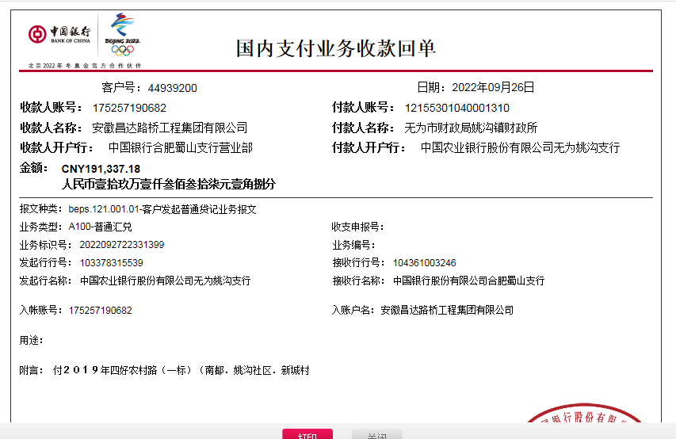
合计 |  | 3824937.18 | 104773.00 |  |  |  | - | 103,013.00 |  | 77,688.45 | 6,050.00 | - | 0.00 | - | - |  |  | 3,742,958.73 | 0.00
本次结算、支付明细 |  | 应支付金额 |  |  | 174698.55 |  | 本次支付金额 |  |  |  |  | 小写 | 174,698.55
 |  | 已支付金额 |  |  | 0.00 |  |  |  |  |  |  | 大写 | RMB174698.55

 |  |  |  |  |  |  |  |  |  |  |  |  |  |  |  |  | 0

